Sheet1
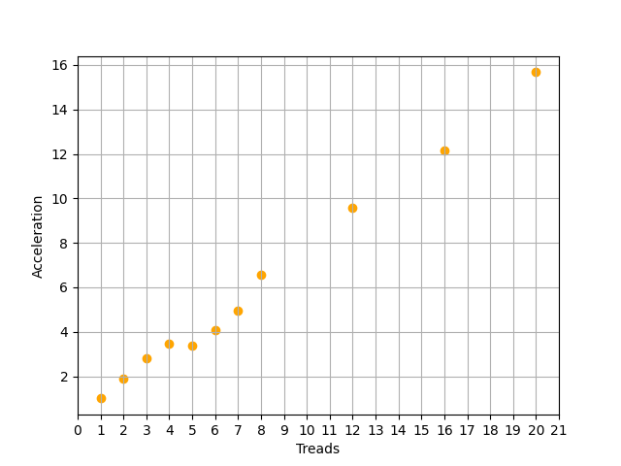
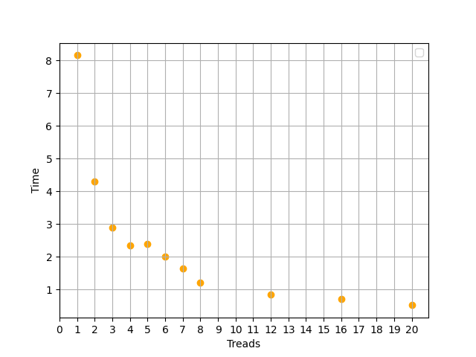
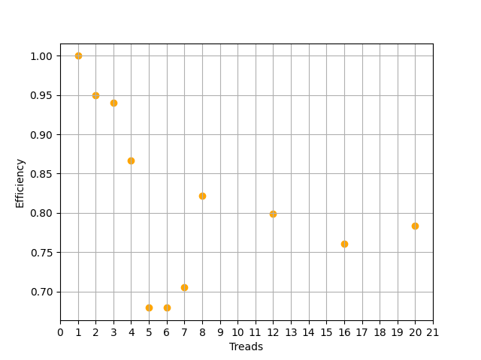
1 | 8.15 | 1.00 | 1
2 | 4.29 | 1.90 | 0.94988344988
3 | 2.89 | 2.82 | 0.94002306805
4 | 2.35 | 3.47 | 0.8670212766
5 | 2.40 | 3.40 | 0.67916666667
6 | 2.00 | 4.08 | 0.67916666667
7 | 1.65 | 4.94 | 0.70562770563
8 | 1.20 | 6.79 | 0.84895833333
12 | 0.85 | 9.59 | 0.79901960784
16 | 0.71 | 11.48 | 0.71742957746
20 | 0.52 | 15.67 | 0.78365384615
потоки | время | ускорение | эффективность

